가스공사용(MJ)
한국가스공사 제출용 구성비 (2025년 9월 ) |  |  |  |  |  |  |  | ※ 사회복지시설 정산('23.04.) 물량에서 3월 실사용분 제외 ※ 1. 복지시설에 대한 소급 정산(일반용 단가 적용) 소급 정산: '23.02. 완료 2. 소급대상청구년월: '22.12. ~ '23.01. - 참고사항: 청구월 기준 12월 물량 소급정산하는 대신 3월분 제외하기로 함 (4월 매출에 포함된 물량 일부 제외) ==> 신재홍 차장 (가스공사 전 담당자)와 사회복지시설 한시적할인 정산은 3월까지 하기로 함 ==> 김광연 주임 (가스공사 현 담당자)과도 해당 내용 확인 완료됨

구 분 |  | 판 매 량 | 사회복지 | 자가소모 | 판 매 량 계 | 구성비 | 자가소모
 |  | (MJ) | (MJ) | (MJ) | (MJ) | (%) | (MJ)
주택용 | 취사용 | 18,702,024 | 17,355 |  | 18,719,379 | 0.9928
 | 개별난방용 | 418,319,466 | 212,715 |  | 418,532,181 | 22.1963 |  |  | ※ 판매량+(개별소비세+사회복지+사회적배려+차상위할인)=매출액표 수량합계(자가소모포함되어있으므로 제외됨)
 | 중앙난방용 | 11,157,530 |  |  | 11,157,530 | 0.5917 |  |  | ※ 업무난방과 냉방용은 구별요(5월~9월 냉방용적용)
 | 자가열전용 | 4,258,198 |  |  | 4,258,198 | 0.2258 |  |  | ※ 매출내역서의 자가소모를 확인한다
 | 소 계 | 452,437,218 | 230,070 |  | 452,667,288 | 24.0066 | 0 |  | ※ 개별소비세=특소세할인, 2022년 5월부터 판매량(MJ)에 포함 (가스공사 신재홍차장 확인 시, 구성비 공문으로 개소세 관련내용 확인사항 없음)
일 반 용 |  | 210,787,650 | 2,916,371 | 13,021 | 213,717,042 | 11.3342 | 13,021.0600
냉난방공조용 |  | 209,884,010 | - | 340,554 | 210,224,564 | 11.1489 | 340,554.0840
업무난방용 |  | 14,326,087 | 2,589,063 | 3,364 | 16,918,514 | 0.8972 | 3,364.1296
산 업 용 |  | 691,393,658 |  | - | 691,393,658 | 36.6670
수 송 용 |  | 266,680,584 |  | - | 266,680,584 | 14.1430
열 병 합 용 |  | 13,571,736 |  | - | 13,571,736 | 0.7198 | -
연료전지용 |  | 17,962,701 |  | - | 17,962,701 | 0.9526
열전용설비용 |  | 540,267 |  | - | 540,267 | 0.0287 | -
주한미군 |  | 1,923,350 |  | - | 1,923,350 | 0.1020
합 계 |  | 1,879,507,261 | 5,735,504 | 356,939 | 1,885,599,704 | 100.0000 | 356,939.2736

 |  | 1,885,242,765 |  | TRUE | 1,885,242,765
 |  | 1,885,242,765 |  |  | 1,885,242,765
 |  | 0 |  |  | 0

냉난방용 계절단가 처리시 적용
====================================================================================
[ 5월 / 10월 가스공사 멘트 ]
1. 귀 공사의 무궁한 발전을 기원하오며 “9월 도시가스 판매실적”을 다음 과 같이 통보하오니 업무에 참고하시기 바랍니다.
2. 2024년 10월(사용기간: 9월) 냉난방공조용 판매량 [63,234,568.4318MJ]를 적용함.
=====================================================================================
[ 6월 / 11월 가스공사 멘트 ]
1. 귀 공사의 무궁한 발전을 기원하오며 “10월 도시가스 판매실적”을 다음 과 같이 통보하오니 업무에 참고하시기 바랍니다.
2. 2024년 10월(사용기간: 9월) 냉난방공조용 판매량 [63,234,568.4318MJ]를 차감함.
=====================================================================================

구분 |  | 판매열량(MJ)
냉방물량(9월) |  |  |  | ※ 관리납기와 일반납기의판매량전산실의뢰 (일반납기 청구작업이후)
(월초) | 관리납기(변동) |  |  | - 9월판매실적 작성을 위한 냉방용 상품에대한 변동검침사용량 자료 요청
(청구일) | 일반납기(일수)
계 |  |  |  | ※ 계절이 바뀌는 4월(기타)↔5월(하절기) 냉방집계 조정
 |  |  |  | - 시기: 2022년 4월 매출분부터
 |  |  |  | - 사유: 기존 9월, 10월만 물량조정했으나 가스공사 이의제기로 4월, 5월도 시행하게 됨
 |  |  |  | - 방법: 5월 일반납기 청구작업 후 냉난방물량(업무, 주택) 일반납기(4/30까지 일할계산), 관리납기(변동검침 4/30까지) ==> 냉난방공조용에 4월 기타월 사용분 추가(+) , 5월 차감 (-)

 |  |  |  | ※ 9월 판매량에 냉방용을 추가청구하여 10월 판매량에서 차감함
 |  |  |  | ※ 매출건
 |  |  |  | - 9월매출은일반납기의 경우 (8/1~8 부터9/1~8사용량)이므로 9월사용분(10월 청구분) 포함
 |  |  |  | - 관리납기는 (8/16~9/16)까지이나 관리납기는 10월에 변동검침을 했으므로, 9/16~10초까지 변동검침 물량 포함

 |  |  |  | ※ 사 유 : 냉난방의 경우 10월 하절기ㅡ> 기타 단가로 변동됨에 따라 도매요금인상이 많이 이루어지므로 보전차원에서 9월 정산
 |  |  |  | [5월의 경우 (기타 ㅡ> 하절기 단가 변동)는 회사 손해가 없으므로 물량정산 안함.]

 |  |  |  | ※ 9월 냉방용집계확인 할 것
 |  |  |  | - 냉방용 (+), 10월매출(-) 변동검침확인할 것
 |  |  |  | - 10/14청구작업후 자료요청할것

 |  |  |  | 작업순서
 |  |  |  | 1. 월매출 작업 기존대로 작성하여 메일 전송
 |  |  |  | 2. 10월 청구작업 후 전산에 자료 요청하여 가스공사용 시트에 입력
 |  |  |  | 3. 가스공사 공문 발송 및 재무팀 자료 재전달

자가소모
1. 자가소모 청구작업 후 피봇 집계하여 작성
2. 퍼지량(업무난방) : 총무결재본
22라인 /당월사용 /당월열량
 | 9월
 |  | 상품 | 사용량(㎥) | 사용열랑(MJ) | 자가소모량 확인대장
 | 자가소모 | 업무난방용 |  |  | 경산지사(업무난방-->냉난방용으로 상품변경)
 | 자가소모 | 일반용 | 305.0000 | 13,021.0600 | 본사 취사용
 | 자가소모 | 냉난방용 | 7,977.0000 | 340,554.0840 | 냉난방용+서부지사+수성안전팀
 | 자가소모 | 열전용설비용 |  |  | 1~3번 보일러 합계
 | 자가소모 | 열병합용1 |  |  | 세너지 (1번 ~ 3번발전기) 계-보일러합계
 | 자가소모 | 퍼지량(CNG) | 0.0000 | 0.0000 | 앞으로 없음. 다 없앰. 관리비가 더 많이 들어서?
 | 자가소모 | 퍼지량(업무난방) | 78.8000 | 3,364.1296 | 퍼지량 계 | 총무결재본
 | 자가소모 합계 |  | 8,360.8000 | 356,939.2736 | 총계와 같아야됨

.
(샘플참고)
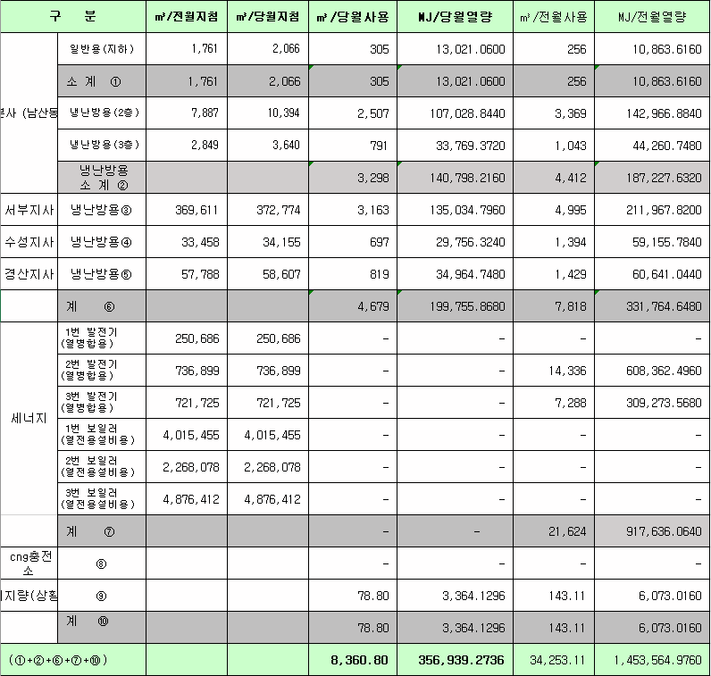
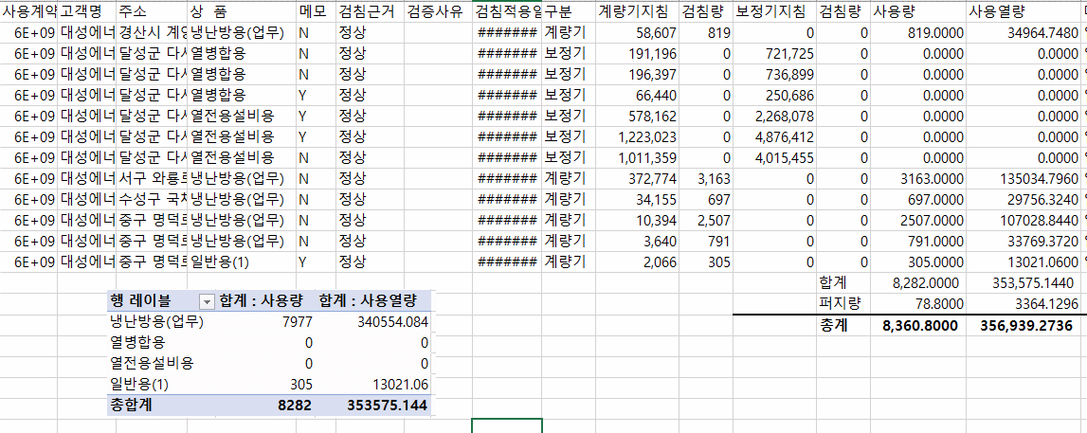

 |  |  |  |  | 왼쪽 자동 계산 됨

판매량-월별추이
1. 2025년 판매량 현황
 |  |  |  |  |  |  |  |  |  |  |  | (단위:천MJ)
용 도 [판매전수] | 판 매 실 적 |  |  |  |  |  | 판 매 실 적
 | 사업계획 | 9월 |  | 전년동월 |  | 구성비 | 사업계획 | 누 계 |  | 전년동월 |  | 구성비
 |  | 차이 | 사용량 | 차이 | 대비(%) |  |  | 차이 | 사용량 | 차이 | 대비(%)
주 택 용 | 537,408 | -84,741 | 452,667 | -25,691 | 94.6% | 23.8 % | 22,029,122 | 299,395 | 22,328,517 | 1,038,927 | 104.9% | 61.1 %
[1,131,766] |  | -15.8% | 84.2% | -5.4% |  |  |  | 1.4% | 101.4% | 4.9%
일 반 용 | 229,155 | -15,451 | 213,704 | -20,039 | 91.4% | 11.3 % | 2,724,969 | -40,895 | 2,684,074 | -27,732 | 99.0% | 7.3 %
[21,917] |  | -6.7% | 93.3% | -8.6% |  |  |  | -1.5% | 98.5% | -1.0%
업무냉난방용 | 182,657 | 44,142 | 226,799 | -19,615 | 92.0% | 12.0 % | 1,702,976 | 116,959 | 1,819,935 | 39,194 | 102.2% | 5.0 %
[7,947] |  | 24.2% | 124.2% | -8.0% |  |  |  | 6.9% | 106.9% | 2.2%
산 업 용 | 784,792 | -93,398 | 691,394 | -23,661 | 96.7% | 36.5 % | 7,274,709 | -374,956 | 6,899,753 | -424,751 | 94.2% | 18.9 %
[1,125] |  | -11.9% | 88.1% | -3.3% |  |  |  | -5.2% | 94.8% | -5.8%
수 송 용 | 262,919 | 17,109 | 280,028 | 5,692 | 102.1% | 14.7 % | 2,392,038 | 47,292 | 2,439,330 | -27,342 | 98.9% | 6.7 %
[100] |  | 6.5% | 106.5% | 2.1% |  |  |  | 2.0% | 102.0% | -1.1%
기 타 | 41,250 | -7,252 | 33,998 | -3,652 | 90.3% | 1.7 % | 404,139 | -23,999 | 380,140 | -164,741 | 69.8% | 1.0 %
[343] |  | -17.6% | 82.4% | -9.7% |  |  |  | -5.9% | 94.1% | -30.2%
총 합 계 | 2,038,181 | -139,591 | 1,898,590 | -86,966 | 95.6% |  | 36,527,953 | 23,796 | 36,551,749 | 433,555 | 101.2%
[1,163,198] |  | -6.8% | 93.2% | -4.4% |  |  |  | 0.1% | 100.1% | 1.20%

※ 기타 : 열병합용, 연료전지, 열전용설비(주택용외), 주한미군
※ 구성비는 판매량 정산서 기준으로 작성되었으며 한국가스공사 정산시 수송용(BIO)은 제외되고 자가소모분이 추가 됨 |  |  |  |  |  |  |  |  |  |  |  |  | 100.1%
 |  |  |  |  |  |  |  |  |  |  |  |  | 93.2%

계획대비 판매량 현황
구성비 현황

(단위 : 천MJ)
 | 누계 | 당월
계획 | 36,527,953 | 2,038,181
실적 | 36,551,749 | 1,898,590
 | 구성비
주 택 용 | 23.8 %
일 반 용 | 11.3 %
업무냉방용 | 12.0 %
산 업 용 | 36.5 %
수 송 용 | 14.7 %
기 타 | 1.7 %
당 월

 | 구성비
주 택 용 | 61.1 %
일 반 용 | 7.3 %
업무냉방용 | 5.0 %
산 업 용 | 18.9 %
수 송 용 | 6.7 %
기 타 | 1.0 %
누 계

데이터
판매량
9월 |  | 누 계 |  |  | 계획 | 실적
계획 | 실적 | 계획 | 실적 | 당월 | 2,038,181 | 1,898,590
2,038,181 | 1,898,590 | 36,527,953 | 36,551,749 | 누계 | 36,527,953 | 36,551,749

구성비
9월 | 구성비 | 누 계 | 구성비
주 택 용 | 23.8 % | 주 택 용 | 61.1 %
일 반 용 | 11.3 % | 일 반 용 | 7.3 %
업무냉방용 | 12.0 % | 업무냉방용 | 5.0 %
산 업 용 | 36.5 % | 산 업 용 | 18.9 %
수 송 용 | 14.7 % | 수 송 용 | 6.7 %
기 타 | 1.7 % | 기 타 | 1.0 %
판매금액
9월 |  | 누 계 |  |  | 계획 | 실적
계획 | 실적 | 계획 | 실적 | 당월 | 45,085 | 39,360
45,085,251 | 39,359,548 | 812,152,937 | 797,147,878 | 누계 | 812,153 | 797,148

판매금액 구성비
9월 | 구성비 | 누 계 | 구성비
주 택 용 | 28.0 % | 주 택 용 | 62.2 %
일 반 용 | 12.3 % | 일 반 용 | 7.6 %
업무냉방용 | 8.6 % | 업무냉방용 | 4.7 %
산 업 용 | 33.6 % | 산 업 용 | 17.6 %
수 송 용 | 15.9 % | 수 송 용 | 7.0 %
기 타 | 1.6 % | 기 타 | 0.9 %

상품별 건수 (전산요청, 파일입력 후 => 판매량월별추이 상품별 전수 입력할 것)
상품 | 공급전수 |  | 용도 | 검수
취사용 | 60,973 |  | 주 택 용 | 1,131,766
취사난방용 | 428,251 |  | 일 반 용 | 21,917
중앙난방용 | 105 |  | 업무냉난방용 | 7,947
주한미군 | 266 |  | 산 업 용 | 1,125
자가열전용 | 26 |  | 수 송 용 | 100
일반용(2) | 1,073 |  | 기 타 | 343
일반용(1) | 20,844 |  | 합 계 | 1,163,198
열전용설비용 | 5
열병합용 | 18
연료전지 | 54
업무난방용 | 6,856
산업용 | 1,125
냉난방용(주택) | 30
냉난방용(업무) | 1,061
개별난방용 | 642,411
수송용(CNG) | 100 | 빌링관리-청구관리-청구작업관리-청구작업지원-청구서 출력현황(배송방법별)=>합계(우편+등기)
수송용(BIO)
합 계 | 1,163,198

품의서내용 |  |  |  | [계획대비] |  |  | [입력할것]
구 분 |  | 계획 | 실적 | 실적대비 | 전년동월 |  | 전월
판매량 | 9월 | 2,038,181 | 1,898,590 | 93.2% | 1,985,556 | 95.6% | 1,973,202 | 96.2%
[천MJ] | 누계 | 36,527,953 | 36,551,749 | 100.1% | 36,118,194 | 101.2% | 34,653,159
금 액 | 9월 | 45,085 | 39,360 | 87.3% | 43,870 | 89.7% | 40,276 | 97.7%
[백만원] | 누계 | 812,153 | 797,148 | 98.2% | 760,092 | 104.9% | 757,788

청구할인정산관리
청구년월 | 상품 | 판매량 | 판매열량 | 정상청구액 | 할인액 | 감면청구액
Sep-25 | 개별난방용 | 1,278.05 | 54,247.36 | 1,282,107 | 277,429 | 1,004,678 | 25년 9월
Sep-25 | 업무난방용 | 60,943.66 | 2,589,062.53 | 60,433,960 | 11,992,016 | 48,441,944 | (사회복지 할인만 조회)
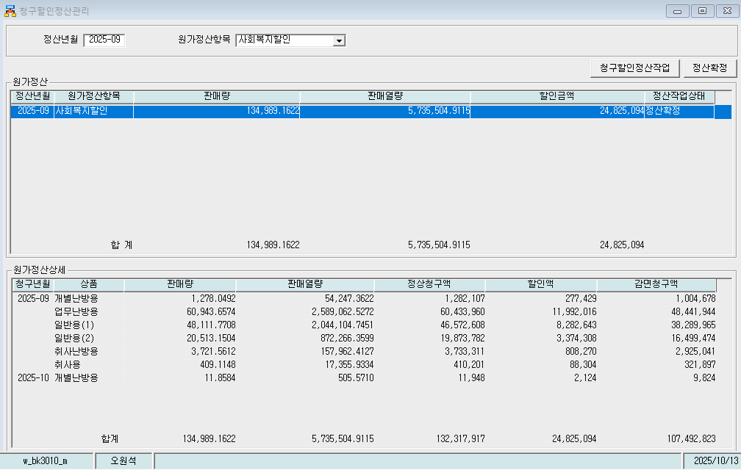
Sep-25 | 일반용(1) | 48,111.77 | 2,044,104.75 | 46,572,608 | 8,282,643 | 38,289,965
Sep-25 | 일반용(2) | 20,513.15 | 872,266.36 | 19,873,782 | 3,374,308 | 16,499,474
Sep-25 | 취사난방용 | 3,721.56 | 157,962.41 | 3,733,311 | 808,270 | 2,925,041
Sep-25 | 취사용 | 409.1148 | 17,355.93 | 410,201 | 88,304 | 321,897
Oct-25 | 개별난방용 | 11.8584 | 505.571 | 11,948 | 2,124 | 9,824
 | 합계 | 134,989.16 | 5,735,504.91 | 132,317,917 | 24,825,094 | 107,492,823

파일로다운받아 적용

냉난방단가기준


